YOUTUBE
해쉬태그, 태그 요청 문구
해결하는 쇼츠를 만들었어
검색이 핵심이잖아...
제목은 제한적이잖아
강력한 임팩트 제목용 해쉬태그
강력한 임팩트 설명용 해쉬태그 20개
강력한 임팩트 태그란의 태그 20개
각각에 #shorts 반드시 넣어서
그리고 newline없이 한줄로 만들어줘
https://oskkyo.tistory.com/entry/%EC%9C%A0%ED%8A%9C%EB%B8%8C-%EA%B2%80%EC%83%89-%EB%85%B8%EC%B6%9C%EC%9D%98-%ED%95%B5%EC%8B%AC-%ED%83%9C%EA%B7%B8%EC%99%80-%ED%95%B4%EC%8B%9C%ED%83%9C%EA%B7%B8%EC%9D%98-%EC%B0%A8%EC%9D%B4%EC%A0%90
https://oskkyo.tistory.com/search/%EC%A0%9C%EB%AA%A9#google_vignette
태그는 해시태그와 다르게 띄어쓰기나 긴 문장 형식의 키워드도 입력이 가능합니다. 그래서 하나의 키워드를 작성하고 키워드를 조합해서 여러 개의 키워드를 만들어 낼 수 있습니다. 태그는 키워드의 조합으로 태그를 많이 만들어 낼 수 있습니다. 예를 들자면 밥프록터, 밥 프록터 긍정확언, 밥 프록터 긍정확언 잠재의식 이런 식으로 조합을 해서 여러 개를 만들어 낼 수 있는 것입니다.
여기서 중요한 내용은 태그를 작성 시 영상의 제목과 설명에서 사용했던 핵심 단어들을 다시 한번 쓰는 게 중요합니다 태그에도 제목이나 설명에 사용한 단어들을 똑같이 사용해야 검색 시 상위 노출될 확률이 훨씬 더 높아집니다. 또한 태그는 제목과 설명에 작성한 키워드조합과 띄어쓰기까지 똑같이 맞춰서 작성해 주는 게 좋습니다. 제목에 '밥 프록터'라고 띄어서 썼으면 태그에서도 '밥 프록터'라고 써야 하는 것을 말합니다. 또한 태그에서는 영상에서 설명했던 내용들을 포함해 주는 것도 좋습니다.

 | 해쉬태그는 띄어쓰기 금지….설명문의 뒤에 작성
 | 태그는 띄어쓰기 OK 제목과 똒같이 넣는다
 | ,로 구분한다

 | 튜브버디….태그 만드어주는거 검색해봐

크몽 1st
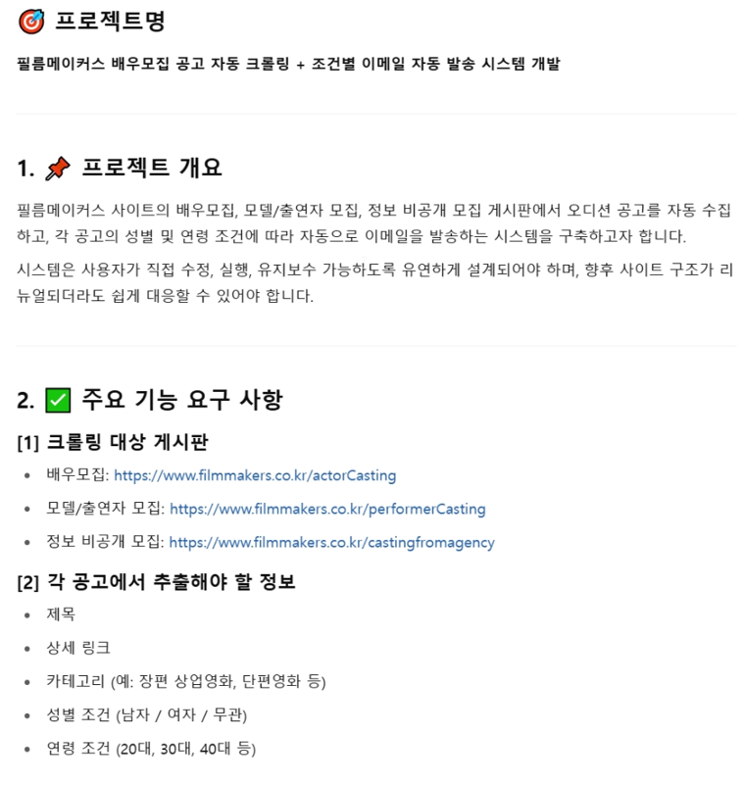

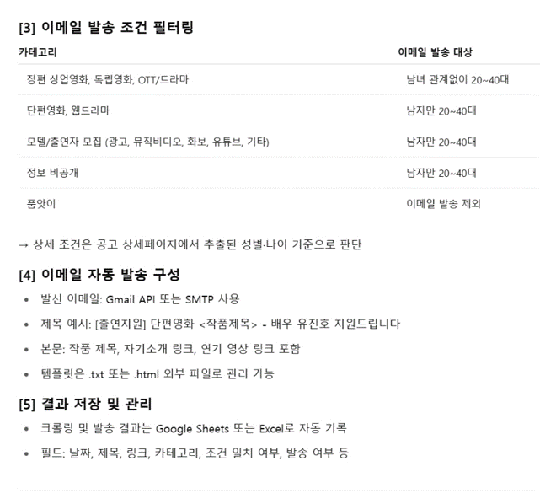

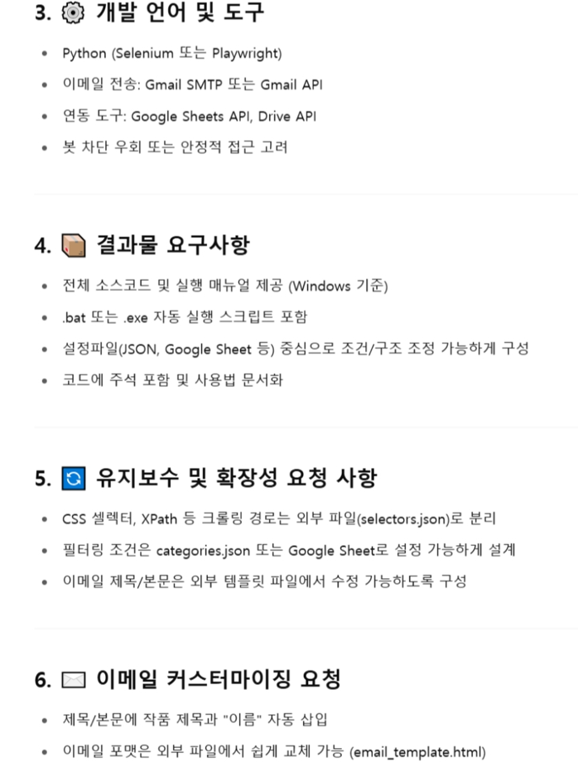

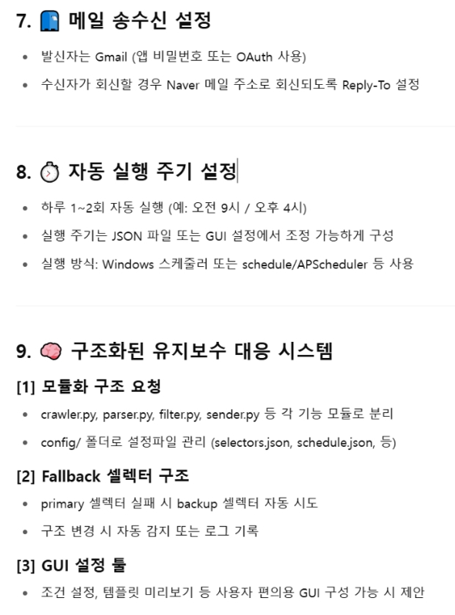

GPT
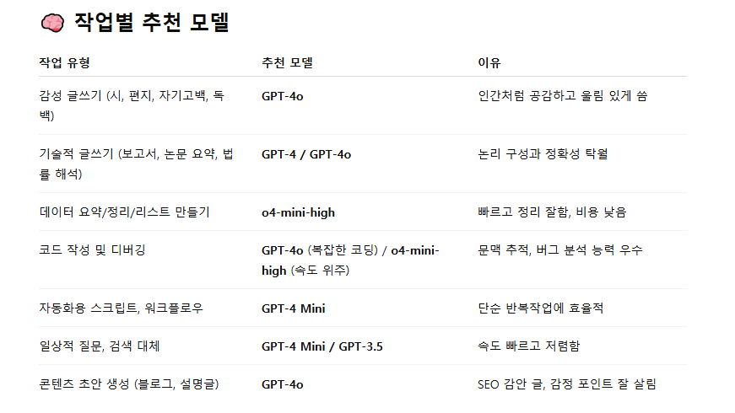
GPT

블로그 광고
직접 크롤링 스크립트를 작성할 수도 있지만, 비개발자분들은 맞춤형 크롤링 자동화 작업을 의뢰하여 자동화된 엑셀 파일을 받아보실 수 있습니다. 자세한 내용은 블로그 프로필을 참고해 주세요.

blog1
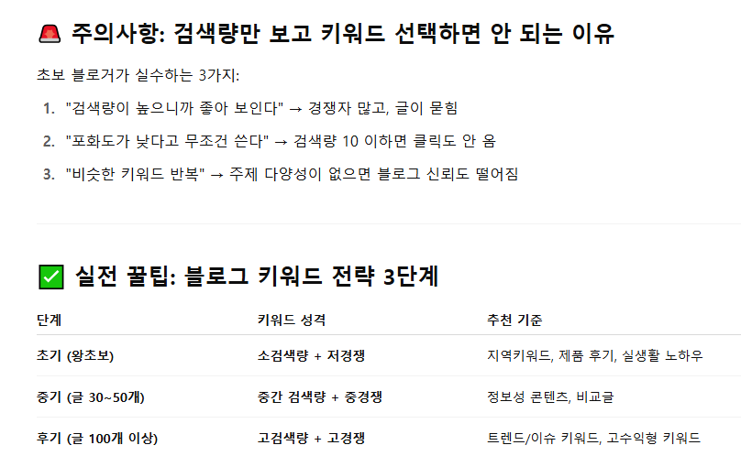
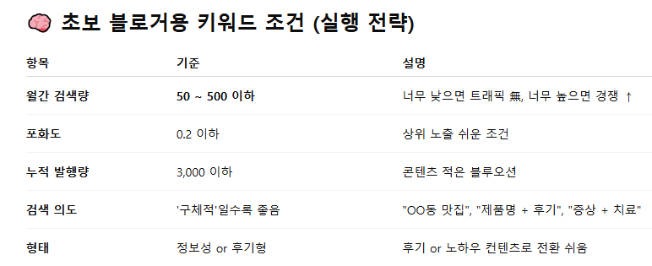
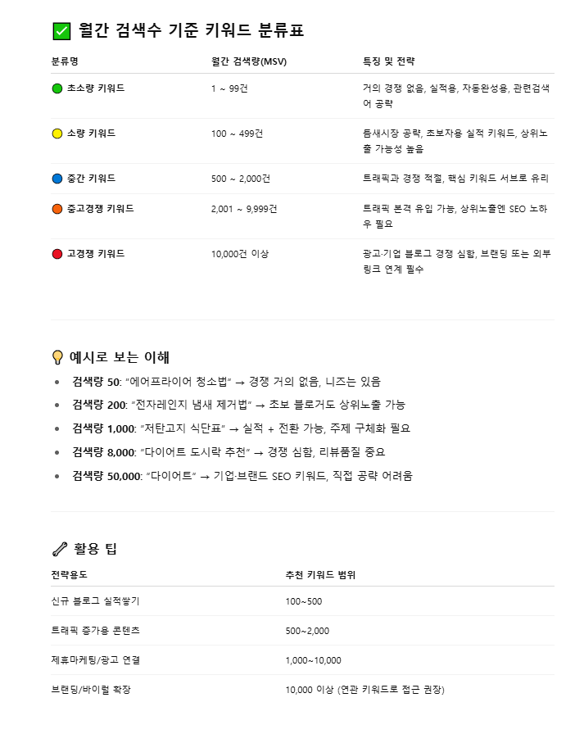
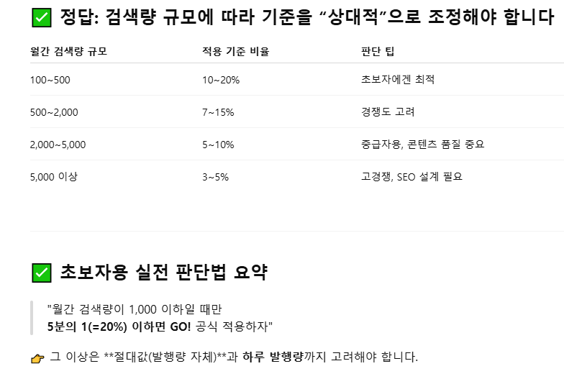
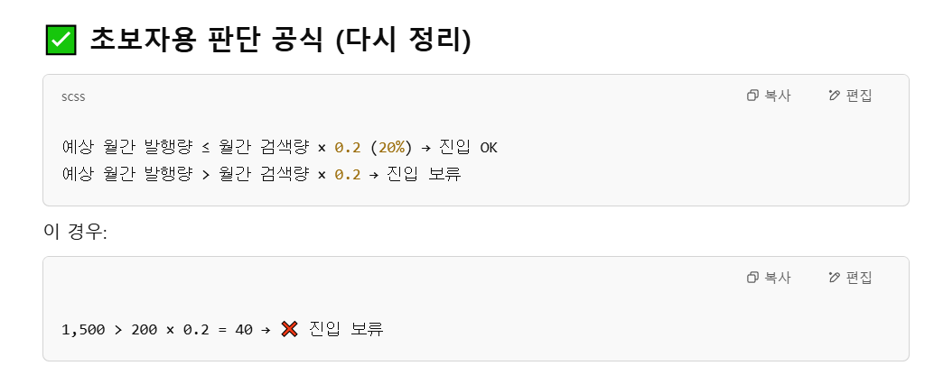
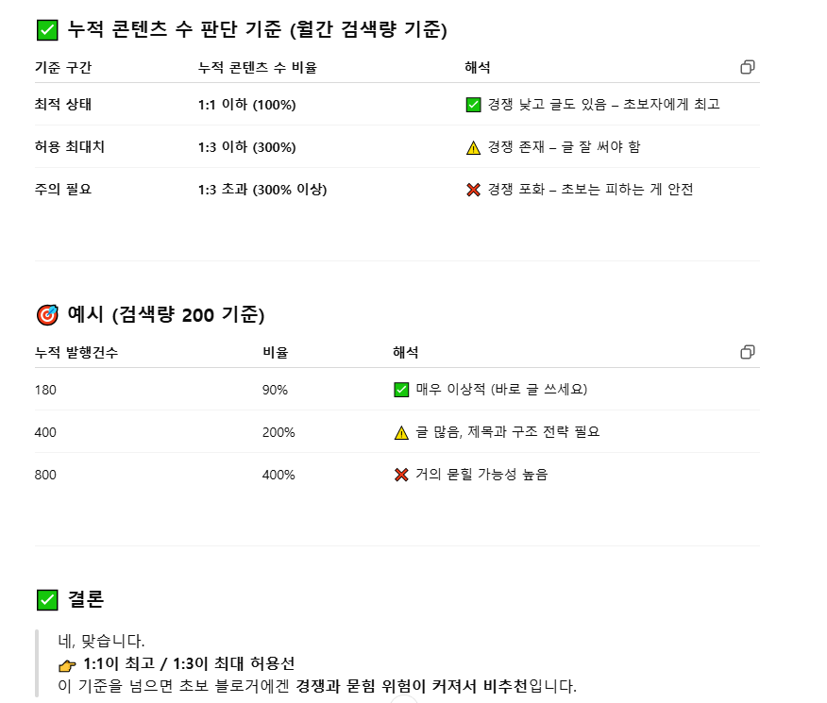
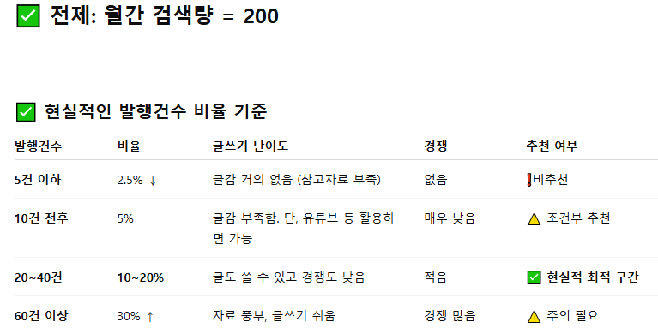
블로그지수 | 네, **“월간 콘텐츠 발행건수가 월간 검색량의 30% 이하”**면 베스트 조건입니다. 초보 블로거에게 딱 좋습니다.
네이버 섹션

imagefx

커리어해커 알렉스
지피티스
아이러브이미지

blog 작성 sop
1. 키워드
2. 글작성
3. 해쉬태그, 차례 , 그림(imagefx) gpt에서 만들고 한글깨지면 소라
4. 여러번 읽어보기
5.아이러브이미지 파일사이즈 축소

네이버 블로그에서 해쉬태그는 절대 뛰어쓰기하지 않는다

SORA
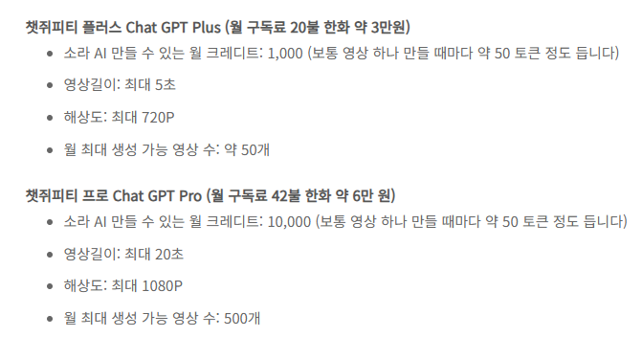

누적검색건수가져오기
1. https://developers.naver.com/main/

2. Documents > 서비스API > 검색

3. API를 사용하기 위해선 Applicaion 등록을 해야한다.
수업노트 참조

4. 아래에서 Python을 선택한다.
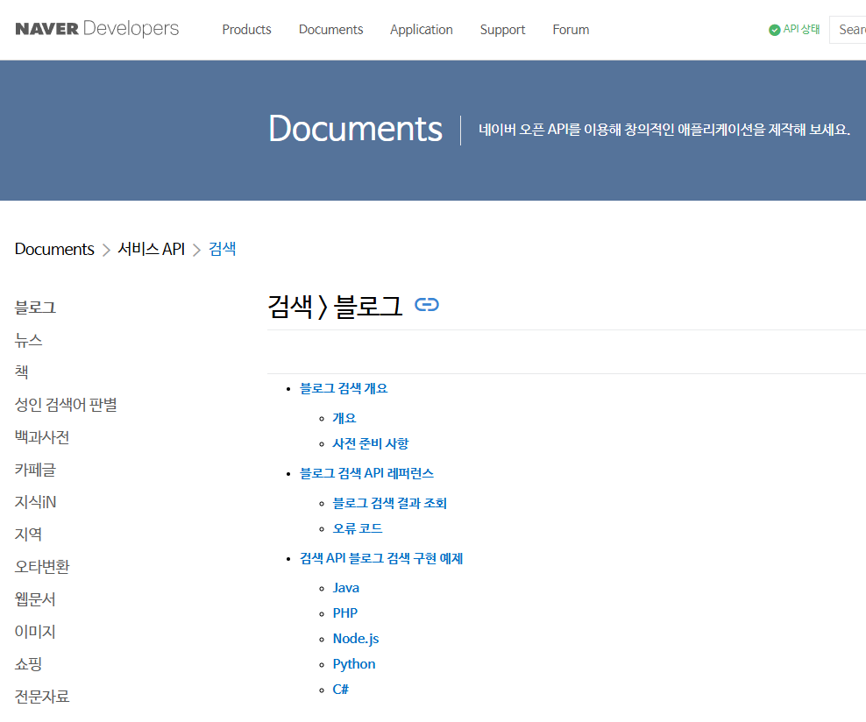

5. Python
# 네이버 검색 API 예제 - 블로그 검색
import os
import sys
import urllib.request
client_id = "YOUR_CLIENT_ID"
client_secret = "YOUR_CLIENT_SECRET"
encText = urllib.parse.quote("검색할 단어")
url = "https://openapi.naver.com/v1/search/blog?query=" + encText # JSON 결과
# url = "https://openapi.naver.com/v1/search/blog.xml?query=" + encText # XML 결과
request = urllib.request.Request(url)
request.add_header("X-Naver-Client-Id",client_id)
request.add_header("X-Naver-Client-Secret",client_secret)
response = urllib.request.urlopen(request)
rescode = response.getcode()
if(rescode==200):
response_body = response.read()
print(response_body.decode('utf-8'))
else:
print("Error Code:" + rescode)

검색건수 / 검색량 | 20,000 / 1,000

검색량이 많고 검색건수가 작은 키워드를 좋아한다?

보안 가상화
필요하시면 이 구성에 맞춘 자동화 실습용 Docker 파일 또는 VM 템플릿도 제공해드릴 수 있습니다. 사용하실 환경이 Windows인지, Linux인지도 알려주시면 맞춤 제공해 드릴게요. 가상환경 구축부터 시작해보시겠어요?
필요하시다면 "사람처럼 보이기 위한 자동화 시나리오"를 직접 만들어 드릴 수 있습니다. 예: 로그인 후 검색 → 블로그 탐색 → 댓글 작성 → 몇 분 뒤 글 쓰기 등.
실제로 어떤 방식으로 자동포스팅을 하실 계획이신가요? (뉴스, 상품리뷰, 키워드포스팅 등) 그에 따라 적합한 접근을 도와드릴 수 있습니다.

액션체인
✅ 왜 ActionChains가 필요한가?
HTML 요소가 동적으로 바뀌는 SPA(React, Vue 등) 환경에서는,
클릭하려는 요소를 찾은 순간과
클릭이 실제로 일어나는 순간 사이에
👉 DOM이 변경되어 해당 요소가 사라지거나 갱신될 수 있습니다. 이럴 때 일반 .click()은 실패합니다.
✅ 해결 방식: ActionChains().move_to_element().click()
python
복사편집
from selenium.webdriver.common.action_chains import ActionChains element = driver.find_element(By.CSS_SELECTOR, "li.tag-item") ActionChains(driver).move_to_element(element).click().perform()
이유:
move_to_element()는 해당 요소로 마우스를 정확하게 이동시킵니다.
.click()을 이어서 실행하면 사라지기 직전에 빠르게 클릭할 수 있습니다.
내부적으로 브라우저 사용자 행동처럼 처리되어, 더 자연스럽고 신뢰도 높은 동작이 됩니다.
✅ 1. Stale Element Reference
Selenium에서는 이 문제를 **StaleElementReferenceException**으로 설명합니다.
뜻: “참조하고 있는 요소가 더 이상 DOM에 존재하지 않음”
발생 조건:
요소를 .find_element()로 찾은 이후 DOM이 변경됨
해당 요소가 삭제되거나 재생성됨
이후 .click() 등 메서드를 호출하면 "stale" 오류 발생
✅ 2. Race Condition in DOM Manipulation
넓은 범위에서는 **레이스 컨디션(Race Condition)**으로도 설명됩니다.
의미: "스크립트 실행 타이밍과 DOM 변경 타이밍이 겹치면서 생기는 충돌"
특히 React/Vue 등의 SPA에서 setState, v-if, key 변경 등으로 DOM이 재생성되면 발생
✅ 3. Transient Elements / Detached DOM Nodes
이 경우 클릭 대상이 "일시적으로 존재했다가 사라지는 요소", 즉 transient element 또는 detached node로 표현되기도 합니다.
예: 자동완성 검색어 목록, 드롭다운 메뉴 항목 등
📌 정리하면
용어설명StaleElementReferenceExceptionSelenium에서 요소가 DOM에서 분리되었음을 의미Race ConditionDOM 변경과 액션 실행 타이밍 충돌Detached Node / Transient Element클릭 직전 사라지는 일시적 요소
이런 상황을 처리할 땐 ActionChains, WebDriverWait, 또는 execute_script 등을 조합하여 타이밍 제어와 DOM 상태 확인을 해야 안정적으로 작동합니다.

네, 맞습니다. **CSS 가상 요소(pseudo-element)**나 **가상 클래스(pseudo-class)**가 적용된 요소도 이와 같은 문제의 원인이 될 수 있습니다. 특히 다음 두 가지 경우에 문제가 생깁니다:
✅ 1. ::before, ::after 같은 가상 요소
이런 가상 요소는 실제로는 DOM에 존재하지 않는 시각적 요소입니다.
예를 들어, 화살표나 아이콘을 CSS로 만들고 ::after로 붙인 경우, Selenium은 이를 직접 클릭할 수 없습니다.
.button::after { content: "→"; position: absolute; } → 이런 경우 Selenium은 ::after 자체는 인식하지 못합니다. 대신 부모 요소를 클릭해야 합니다.
✅ 2. :hover, :focus, :active 같은 가상 클래스
이런 클래스는 마우스 상태나 포커스에 따라 DOM이 바뀌는 트리거 역할을 합니다.
예시: 드롭다운 메뉴가 :hover 상태에서만 보임
.menu:hover .submenu { display: block; } Selenium에서 .click()만 실행하면 :hover 상태가 유지되지 않아 메뉴가 사라질 수 있음
해결책: ActionChains(driver).move_to_element(menu).click()으로 hover + click을 연결해야 안정적으로 작동
🔍 기술적으로 왜 문제인가요?
CSS 가상 요소는 렌더링 레이어에만 존재하고, DOM 노드로는 존재하지 않음
가상 클래스는 상태 기반 스타일링이며, 자바스크립트 이벤트와는 별도로 동작
따라서 Selenium이 DOM에서 요소를 찾고 .click()을 하려는 순간, 해당 요소가 조건에서 벗어나 사라지거나, 구조가 변경되면 클릭 실패
✅ 실전 해결 팁
가상 요소를 클릭할 수 없음 → 부모 요소를 클릭하거나 JavaScript 클릭
driver.execute_script("arguments[0].click();", parent_elem)
hover 등 가상 클래스 → ActionChains로 접근
ActionChains(driver).move_to_element(menu).click().perform()
정확한 타이밍 제어 → WebDriverWait과 함께 사용
from selenium.webdriver.support.ui import WebDriverWait from selenium.webdriver.support import expected_conditions as EC WebDriverWait(driver, 10).until(EC.element_to_be_clickable((By.CSS_SELECTOR, "li.item")))
필요하시면 이런 hover나 ::after 효과가 있는 예제 페이지를 기반으로 실제 동작 코드도 만들어드릴 수 있어요. 원하시는 구조 예시가 있을까요?

autoit
autoit 프로그램 자세히 알려줘
ChatGPT의 말:
AutoIt는 Windows 환경에서 자동화 스크립트를 작성할 수 있도록 해주는 프리웨어 스크립트 언어입니다. 반복적인 작업을 자동화하거나, GUI 테스트, 설치 자동화, 마우스·키보드 조작 등을 처리할 수 있어 IT 운영 자동화, QA, 매크로 제작 등에 많이 사용됩니다.
✅ AutoIt 특징
항목설명언어 형식베이직(BASIC) 스타일 스크립트실행 방식인터프리터 기반 / .au3 → 컴파일 시 .exe로 변환 가능GUI 자동화마우스 클릭, 키보드 입력, 창 감지 등 가능GUI 제작자체 GUI (버튼, 입력창, 라벨 등)도 만들 수 있음배포 용이성스크립트를 EXE로 패키징 가능
🧩 주요 용도 예시
반복 작업 자동화
버튼 클릭 / 파일 열기 / 웹사이트 접속 반복 등
설치 프로그램 자동화
설치 마법사의 버튼 클릭 자동화
GUI 테스트
UI 요소 인식 후 클릭/입력/스크린샷
간단한 유틸 제작
시스템 트레이에 실행되는 자동화 툴
🔧 AutoIt 기본 문법
autoit
복사편집
; 메시지 박스 띄우기 MsgBox(0, "제목", "내용입니다.") ; 메모장 열고 글자 입력하기 Run("notepad.exe") WinWaitActive("제목 없음 - 메모장") Send("안녕하세요, 자동입력입니다.")
🖱️ 마우스/키보드 제어 예
autoit
복사편집
; 마우스 위치 이동 MouseMove(500, 300, 10) ; 클릭 MouseClick("left") ; 키보드 입력 Send("Hello{ENTER}")
📌 GUI 만들기 예시
autoit
복사편집
GUICreate("간단한 윈도우", 300, 200) $button = GUICtrlCreateButton("눌러보세요", 100, 80, 100, 30) GUISetState() While 1 $msg = GUIGetMsg() If $msg = $button Then MsgBox(0, "알림", "버튼이 눌렸습니다!") EndIf WEnd
📚 설치 및 시작 방법
AutoIt 공식 사이트에서 다운로드
.au3 파일 생성 → 메모장이나 SciTE (전용 에디터)로 작성
실행: F5 또는 컴파일 후 .exe 실행
🚨 유의사항
네이버/게임 매크로 등에 사용 시 불법 논란 소지 → 사용 목적 주의
보안 탐지에 민감한 프로그램과 충돌할 수 있음 (백신 등)
AutoIt으로 하고 싶은 작업이 있다면 구체적인 예를 주시면, 코드 예시를 만들어 드릴 수도 있습니다. 어떤 자동화를 해보고 싶으신가요?
4o
나의 말:
파이썬에서 쓰던데....어디에 주로 많이 쓰이나유?
ChatGPT의 말:
요즘은 AutoIt을 Python에서 함께 사용하는 경우도 많습니다. 특히 GUI 자동화나 윈도우 컨트롤 조작이 필요한 작업에서 그렇습니다.
🧭 Python + AutoIt, 어디에 쓰이나?
1. 윈도우 GUI 자동화 (특히 PyAutoGUI로 안 되는 경우)
PyAutoGUI는 이미지 기반인데, AutoIt은 윈도우 컨트롤 ID 기반 제어가 가능해 더 정밀하게 조작 가능함
예) 프로그램의 "확인" 버튼을 정확히 클릭하거나, 창이 뜰 때까지 기다리는 작업
2. 업로드 창 조작 (파일 선택)
웹 자동화 중 파일 업로드 창은 Selenium으로 조작 불가능
이때 AutoIt으로 탐색기창을 조작해 경로 입력 후 열기 버튼 누르기
python
복사편집
import os import time # AutoIt 스크립트를 실행해서 파일 업로드 창 조작 os.system("upload_script.exe")
3. Selenium + AutoIt 조합
웹 자동화 + 로컬 파일 시스템 조작을 동시에 처리해야 할 때
예: 웹사이트에서 버튼 클릭 → OS 파일 탐색기 창 등장 → AutoIt으로 경로 입력
💡 예: Python + AutoIt 업로드 자동화
1. AutoIt 코드 (upload_script.au3)
autoit
복사편집
WinWaitActive("열기") Send("C:\\Users\\me\\Documents\\file_to_upload.txt") Send("{ENTER}")
2. Python 코드
python
복사편집
import os from selenium import webdriver driver = webdriver.Chrome() driver.get("https://example.com/upload") upload_button = driver.find_element("id", "uploadBtn") upload_button.click() # AutoIt 실행 os.system("upload_script.exe")
🛠️ 요약: AutoIt이 필요한 이유 (Python만으로 어려운 작업들)
작업Python만으로 가능?AutoIt 필요성키보드 입력가능 (PyAutoGUI)보완적 사용마우스 클릭가능정밀제어엔 AutoItOS 파일창 제어✖️✅ (파일 업로드 필수)윈도우 포커스 제어불안정안정적다이얼로그창 컨트롤불가능가능
AutoIt은 Python으로는 제어하기 어려운 윈도우 시스템 수준의 GUI 제어를 해줄 수 있어, 백오피스 자동화나 UI 테스트에서 많이 쓰입니다. 혹시 자동화하려는 구체적인 작업이 있으신가요?

키워드 판매 조사
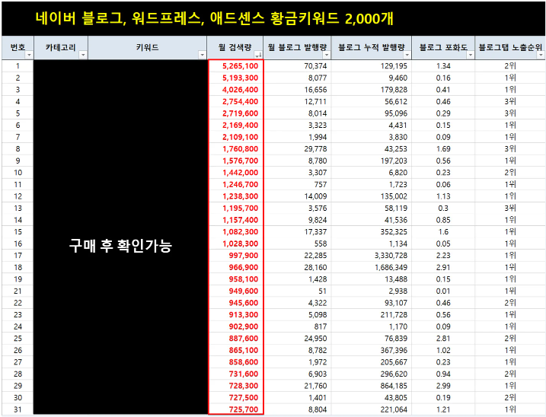
https://kmong.com/gig/591435

